Лист1
№ | Производитель | Наименование | Артикул | Ед. измерения | Изображение | Цена | Количество | Итоговая цена | Примечания
Раздел
1 | ДЛПласт | Гофра Ø90 мм, м.п. | 17154 | шт. | 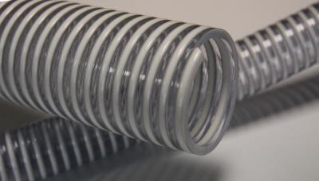 | 3.32 | 1 | 3.32
2 | VVM55 | конвейерная труба оцинкованный согласно EN 10305-3 длина: 6000 мм 80 х 1,5 мм; единица упаковки: 39 шт. | 10068 | шт. | 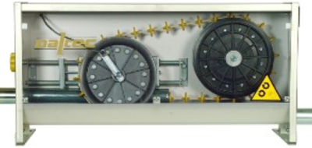 | 9.96 | 1 | 9.96
3 | Суперболт | Болт M8х35 нерж. А2 DIN 933 | DIN 933 А2 M8х35 | шт. |  | 0.02 | 1 | 0.02
4 | TPI | Зажим для кабеля синтетич с барашковой гайкой. Для ø5 мм. кабеля или штыря | TPI-621 | шт. | 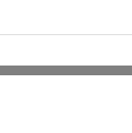 | 0.99 | 1 | 0.99
 |  |  |  |  |  |  |  | ИТОГО: 14,29

